FOREIGN_KEY_INPUT
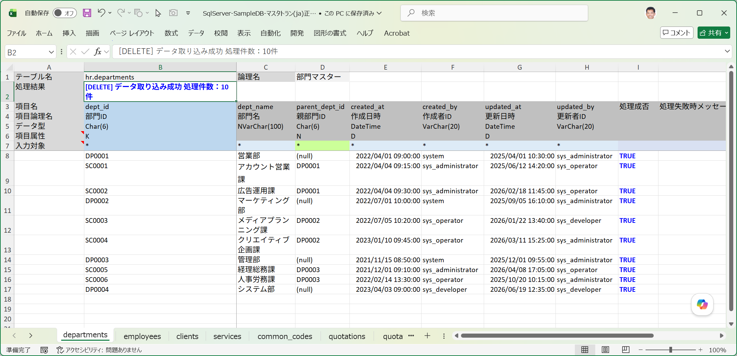
■ | FKO001_TableGroupSetting
 | [アクティブなテーブルグループで、部門マスターと従業員マスターをこの順番で選択済みにテーブルに配置]
 | データ取り込みを行う対象テーブルとして、departments(部門マスター)とemployees(従業員マスター)をこの順番で選択済みテーブルリストに配置します。
 | ※departments(部門マスター)は自己参照キーを、employees(従業員マスター)はdepartmentsへの外部参照キーを有します。
 | ※選択済みテーブルリスト内でドラッグ＆ドロップでテーブルの並び順を変更可能です。
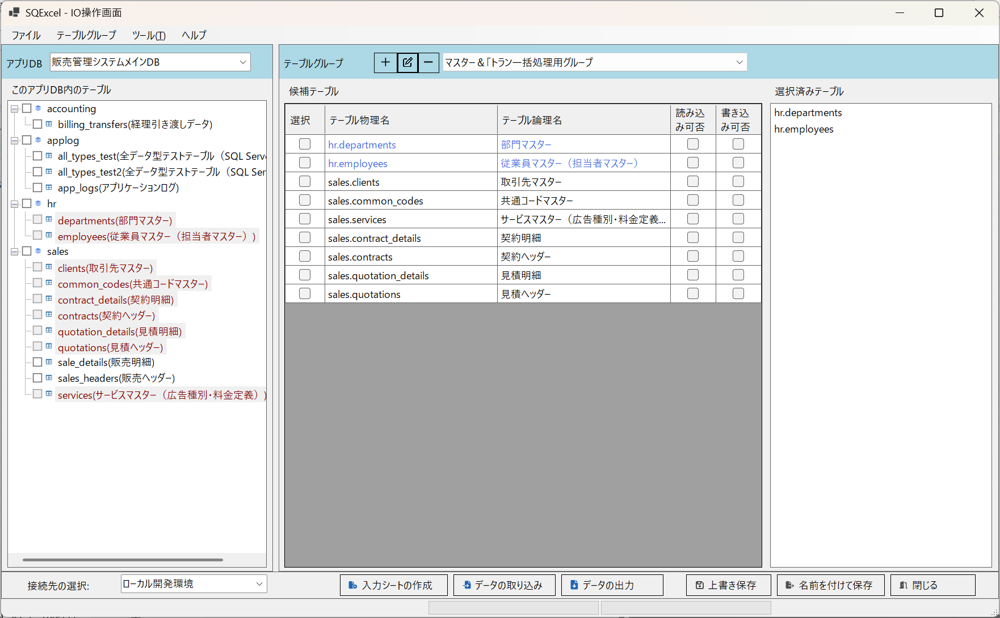

■ | FKO002_DepartmentsErrorData
 | [自己参照キーエラーを含む部門マスターの入力データ]
 | SC0005の親部門IDであるDB003は、SC0005の次の行で登録されるため、この行の登録時にはまだ存在しない。
 | このため自己参照キーエラーとなる。

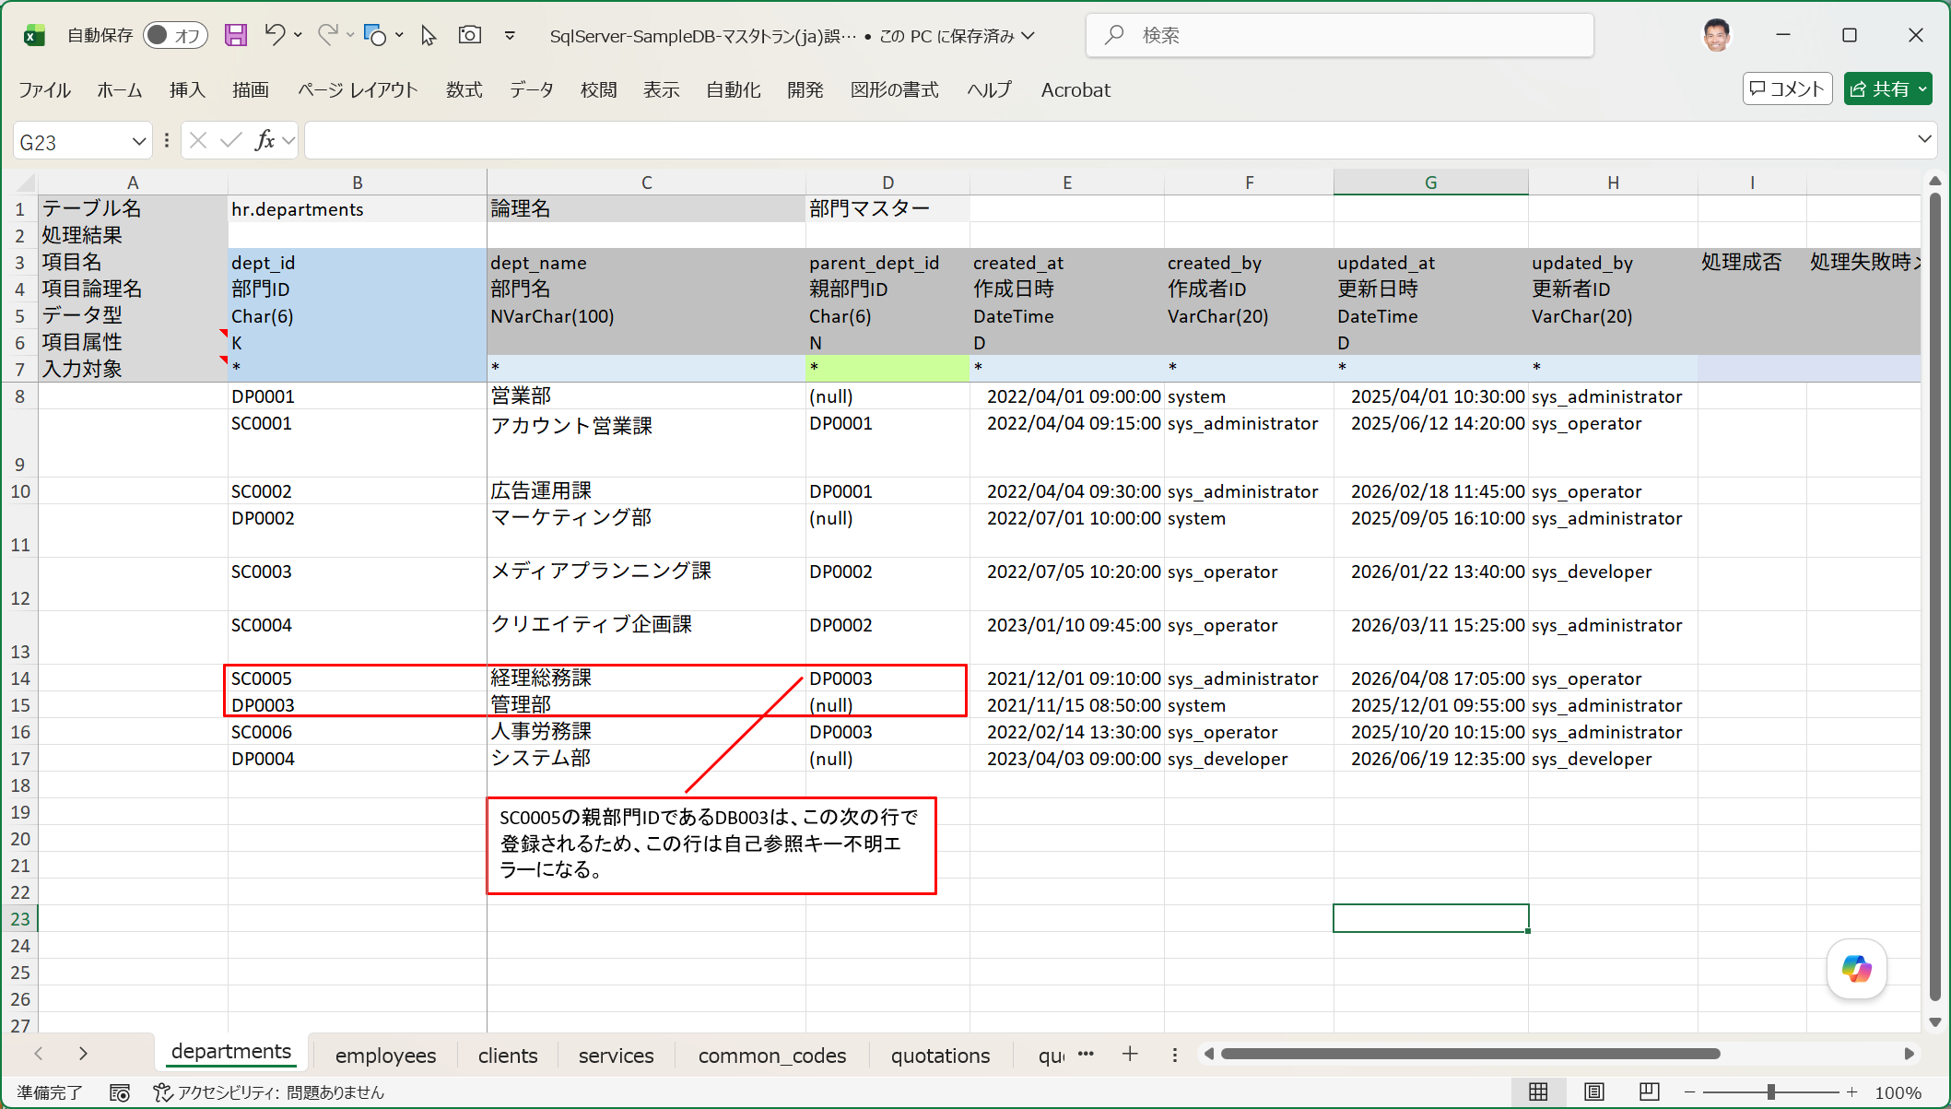

■ | FKO003_DepartmentsErrorData
 | [外部参照キーエラーを含む従業員マスターの入力データ]
 | 部門ID:SC0005はdepartmentsシートのデータ取り込みでエラーになるため存在しない部門IDとなる。
 | その結果従業員ID:18000015は部門コードの外部参照キーエラーとなり登録に失敗する。
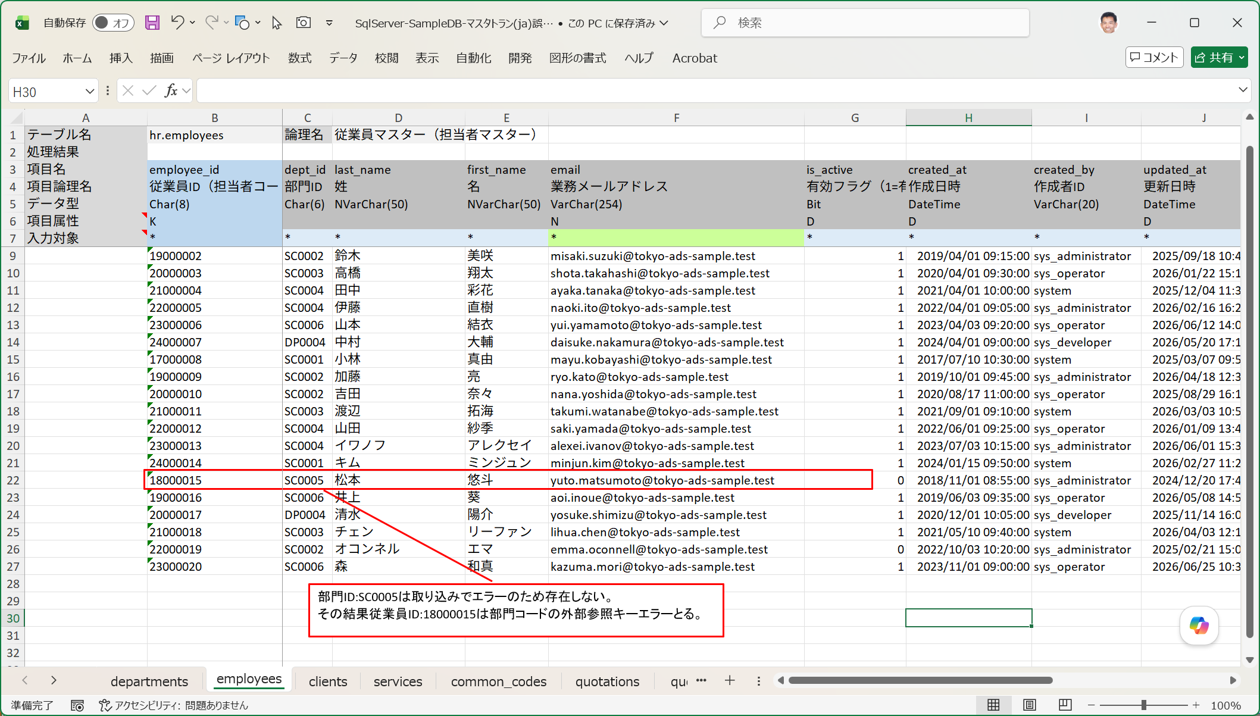

■ | FKO004_DataImportErrorOnIOOperation
 | [データ取り込みエラーが表示される]
 | このエラーデータを含む入力シートに対してデータ取り込みで[INSERT]を指定して実行すると、次のように処理結果でエラーが発生したことが通知されます。

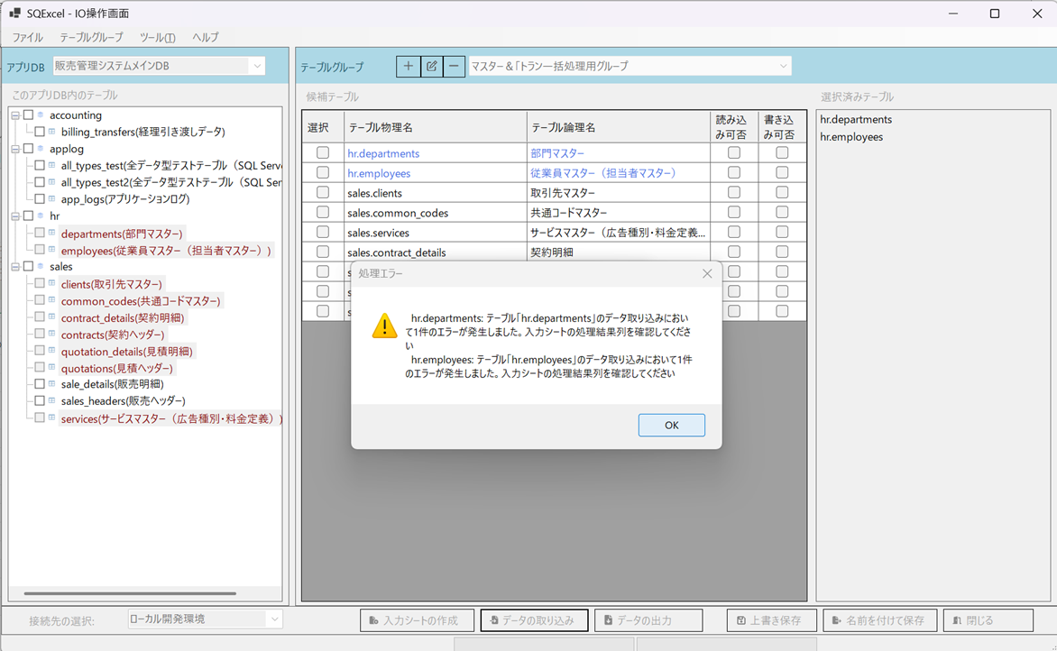

■ | FKO005_DepartmentsErrorData
 | [自己参照キーエラーを含む部門マスターの入力シートの取り込み結果]
 | 入力シートを開けて処理結果を確認します。SC0005は自己参照キーエラーとなり、処理成否=FALSE、処理失敗メッセージにはエラー内容と実行されたSQL文が表示されます。
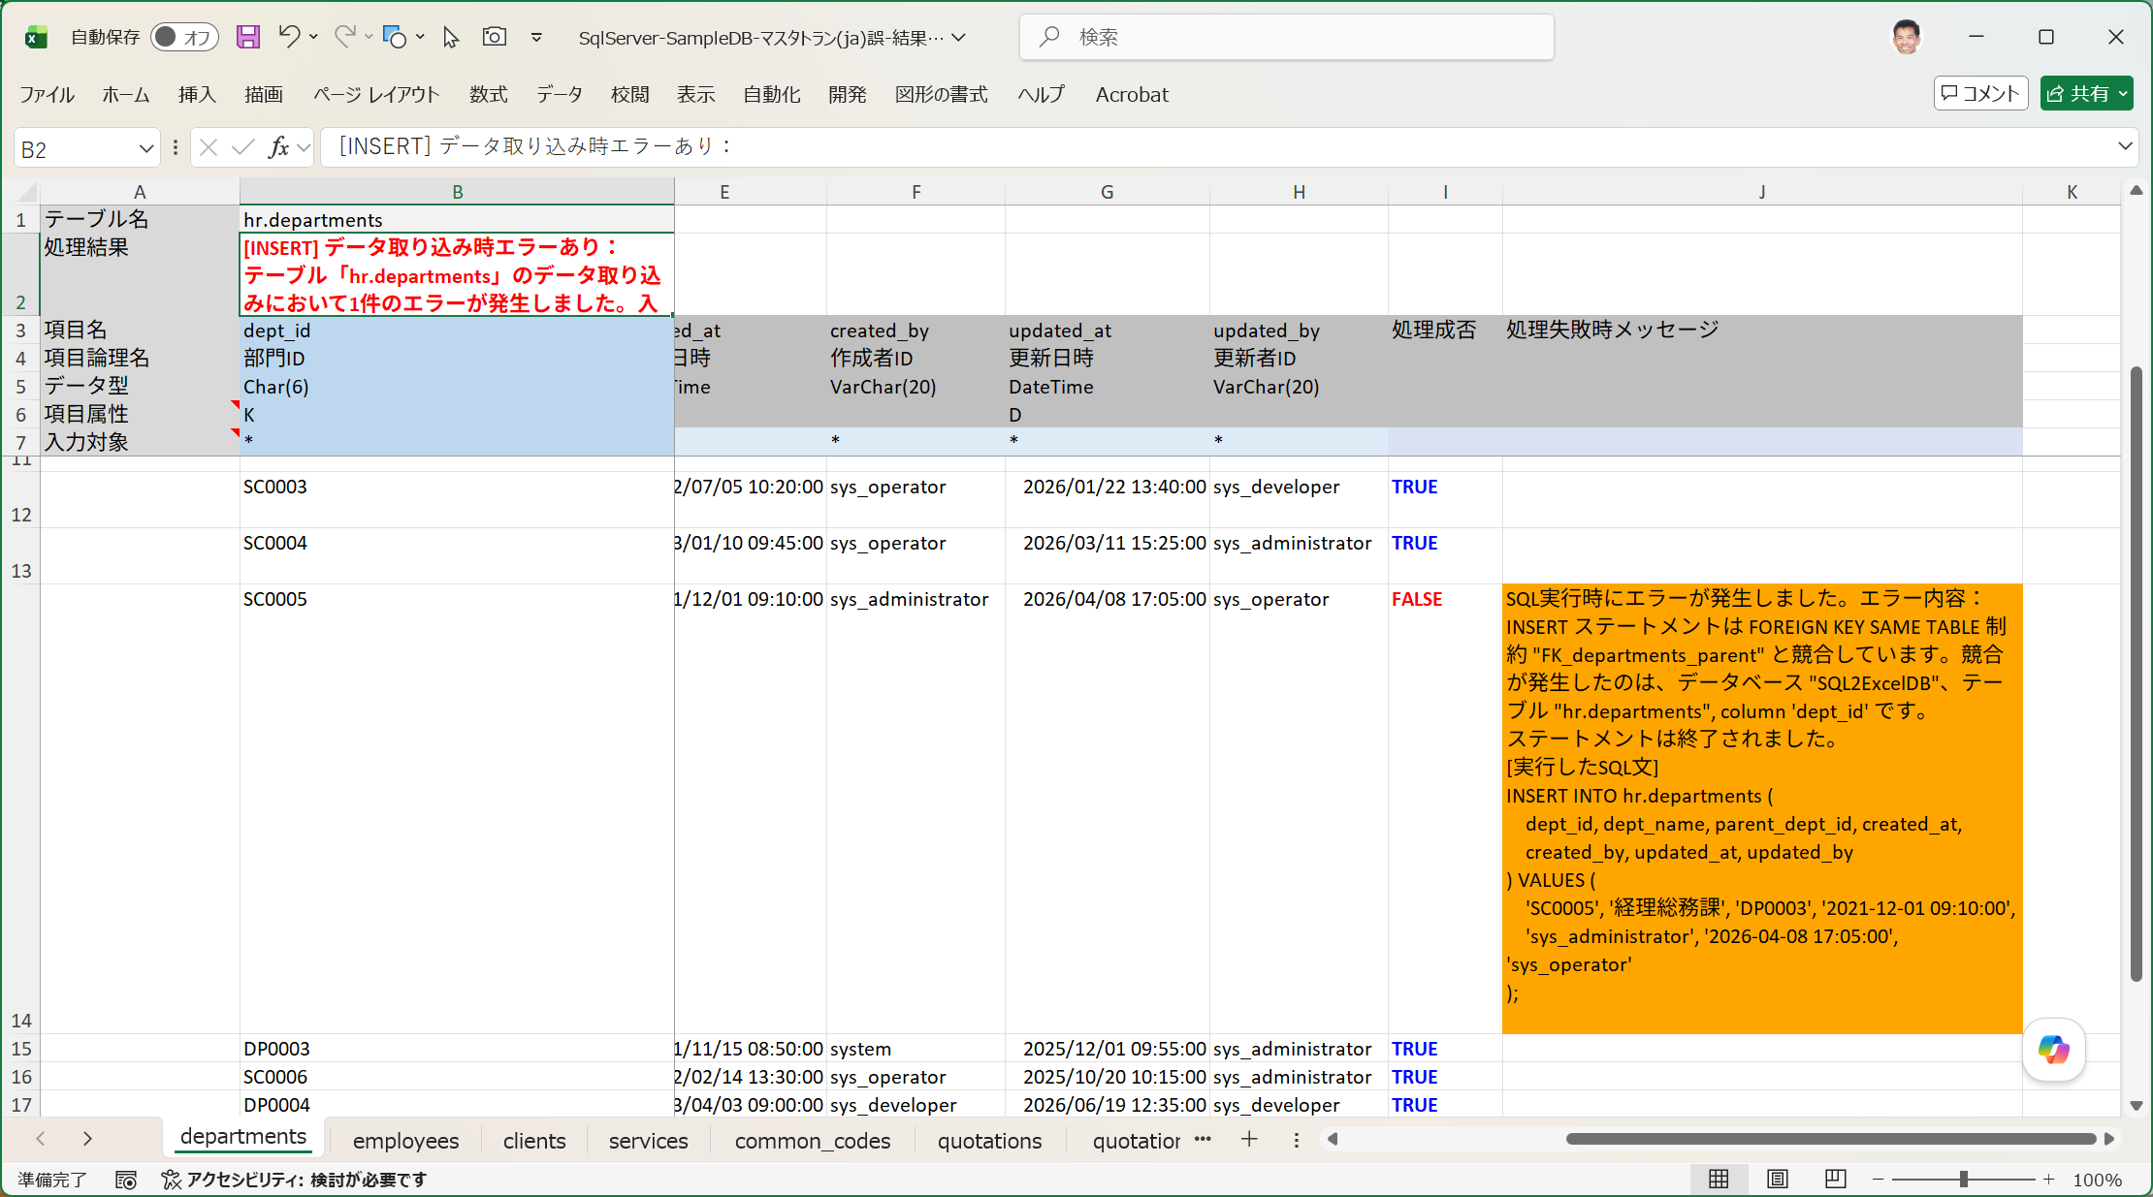

■ | FKO006_EmployeesErrorData
 | [外部参照キーエラーを含む従業員マスターの入力シートの取り込み結果]
 | 18000015は外部参照キーエラーとなり、処理成否=FALSE、処理失敗メッセージにはエラー内容と実行されたSQL文が表示されます。
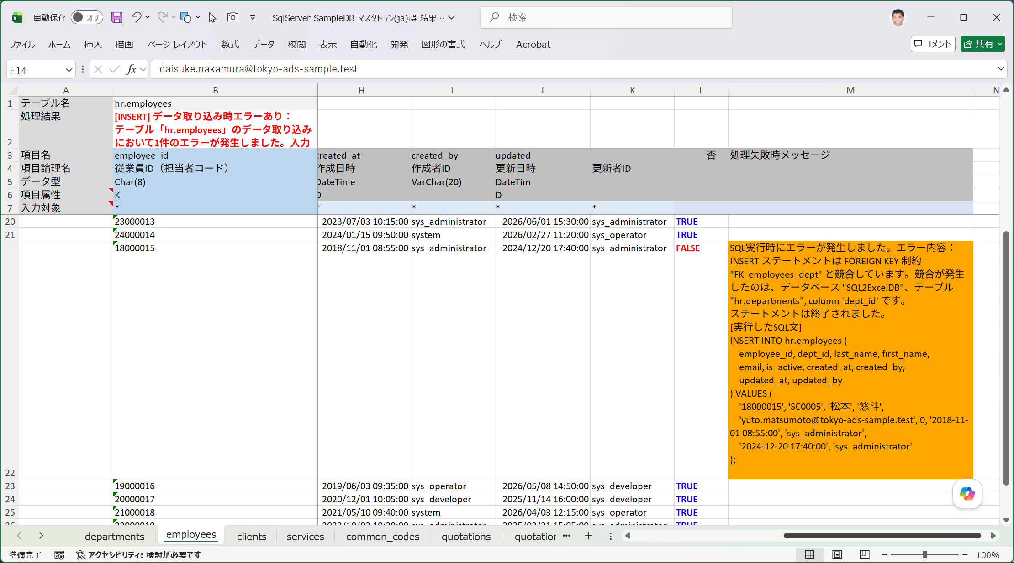

■ | FKO007_DeleteFalseProcedure
 | [正しくない方法でDELETEを指示]
 | それではエラーが出たのでいったん登録されたデータを全て削除してから入力シートを直してデータ取り込みをやり直しましょう。
 | ここではまず試験的に、正しくない手順で削除を実行する手順を示します。
 | データ取り込みダイアログで実行するSQLの種類：Deleteを選択し、[INSERT実行時の逆順にDELETEを実行する]チェックボックスをOFFにします。（既定ではON）

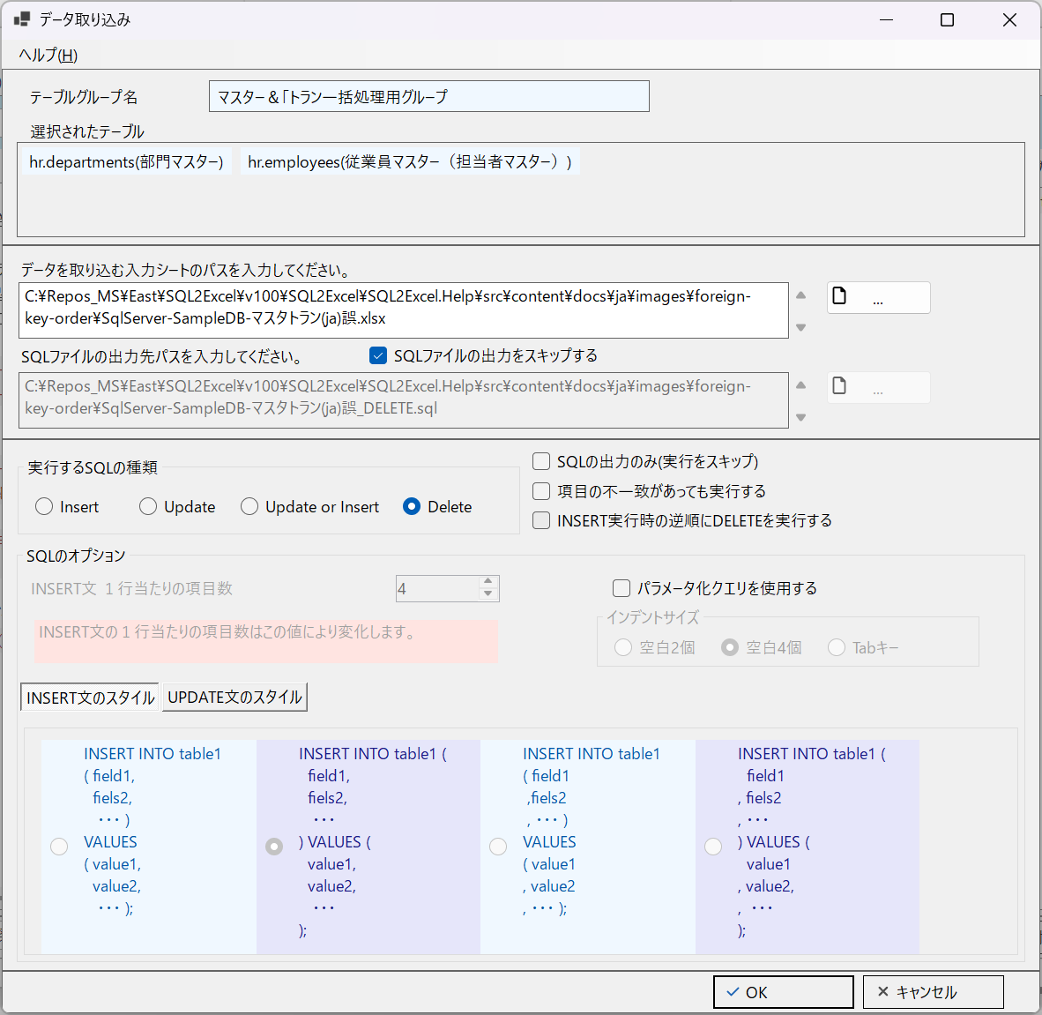

■ | FKO008_DeleteResultError
 | [DELETE処理エラーがIO操作画面に表示される]
 | この状態でデータ取り込みを実行すると、次のように処理結果でエラーが発生したことが通知されます。

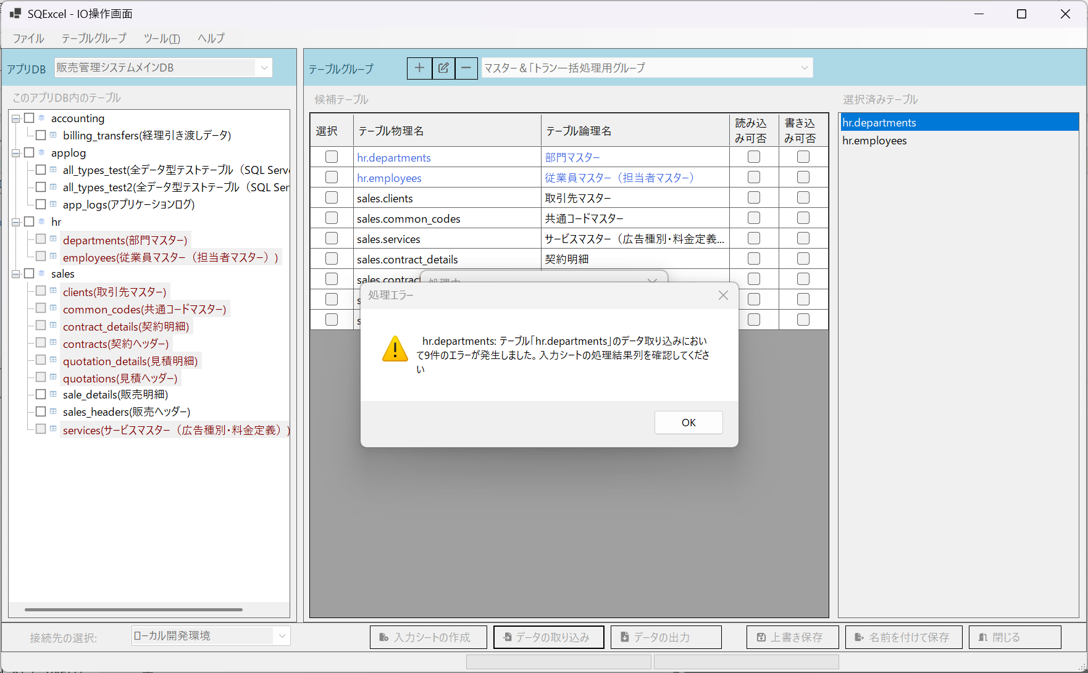

■ | FKO009_DepartmentsDataError
 | [部門マスターの入力シートのデータが削除エラー]
 | 入力シートを開けて、departmentsシートのエラーの内容を確認します。
 | 部門マスターのデータは外部キー参照している従業員マスターデータが存在する限り削除することが出来ません。
 | つまり先に従業員マスターを削除し、その後で部門マスターを削除する必要があります。
 | ※最初のデータ取り込みでエラーになったSC0005はデータが存在しないためDELETE SQLはエラーになりません。
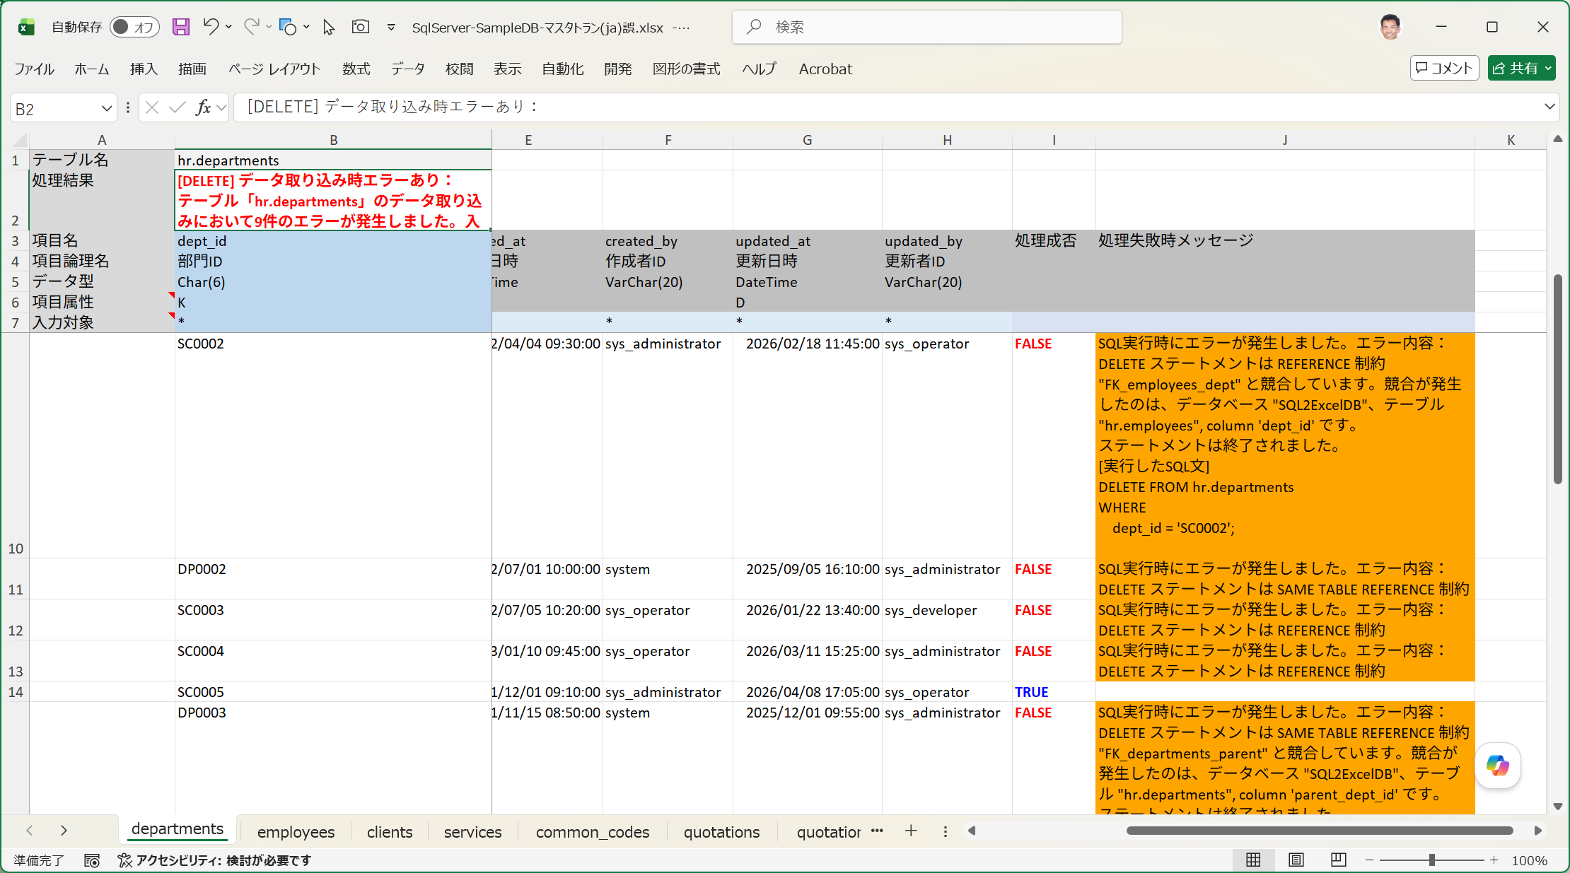

■ | FKO010_DeleteInReverseResult
 | [データ取り込みDELETEで逆順処理を選択]
 | それではいったん参照エラーのない正しい入力順でデータが記載された入力シートでINSERTによるデータ取り込みを実行し、その後正しい手順でデータを削除します。
 | データ取り込みダイアログで実行するSQLの種類：Deleteを選択し、[INSERT実行時の逆順にDELETEを実行する]チェックボックスを既定値のONのままにします。

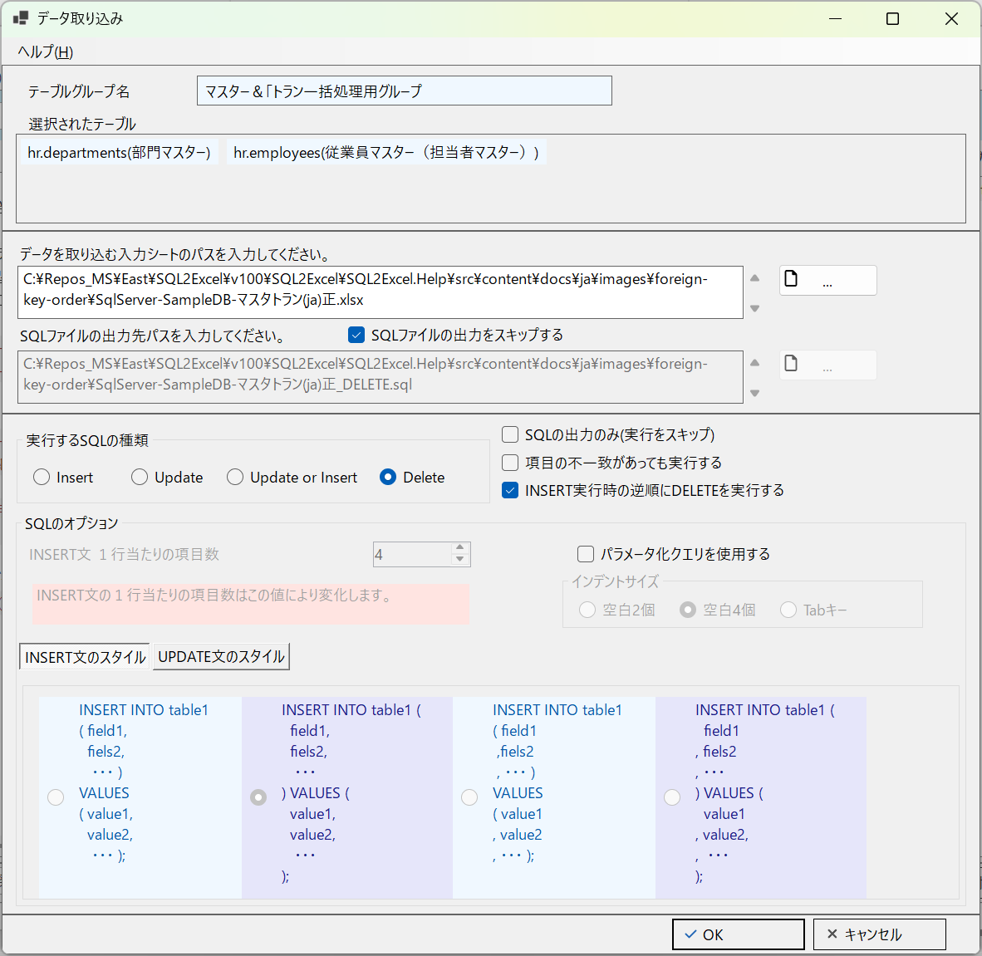

■ | FKO011_EmployeesDeleted
 | [従業員マスターが先に削除される]
 | 入力シートの順番と選択済みテーブルの順番ではdepartments(部門マスター)の後方になりますが、[INSERT実行時の逆順にDELETEを実行する]がチェックされているため後のemplyees(従業員マスター)が先に処理されます。
 | 更に入力データも下から上に逆順に処理されていきます。

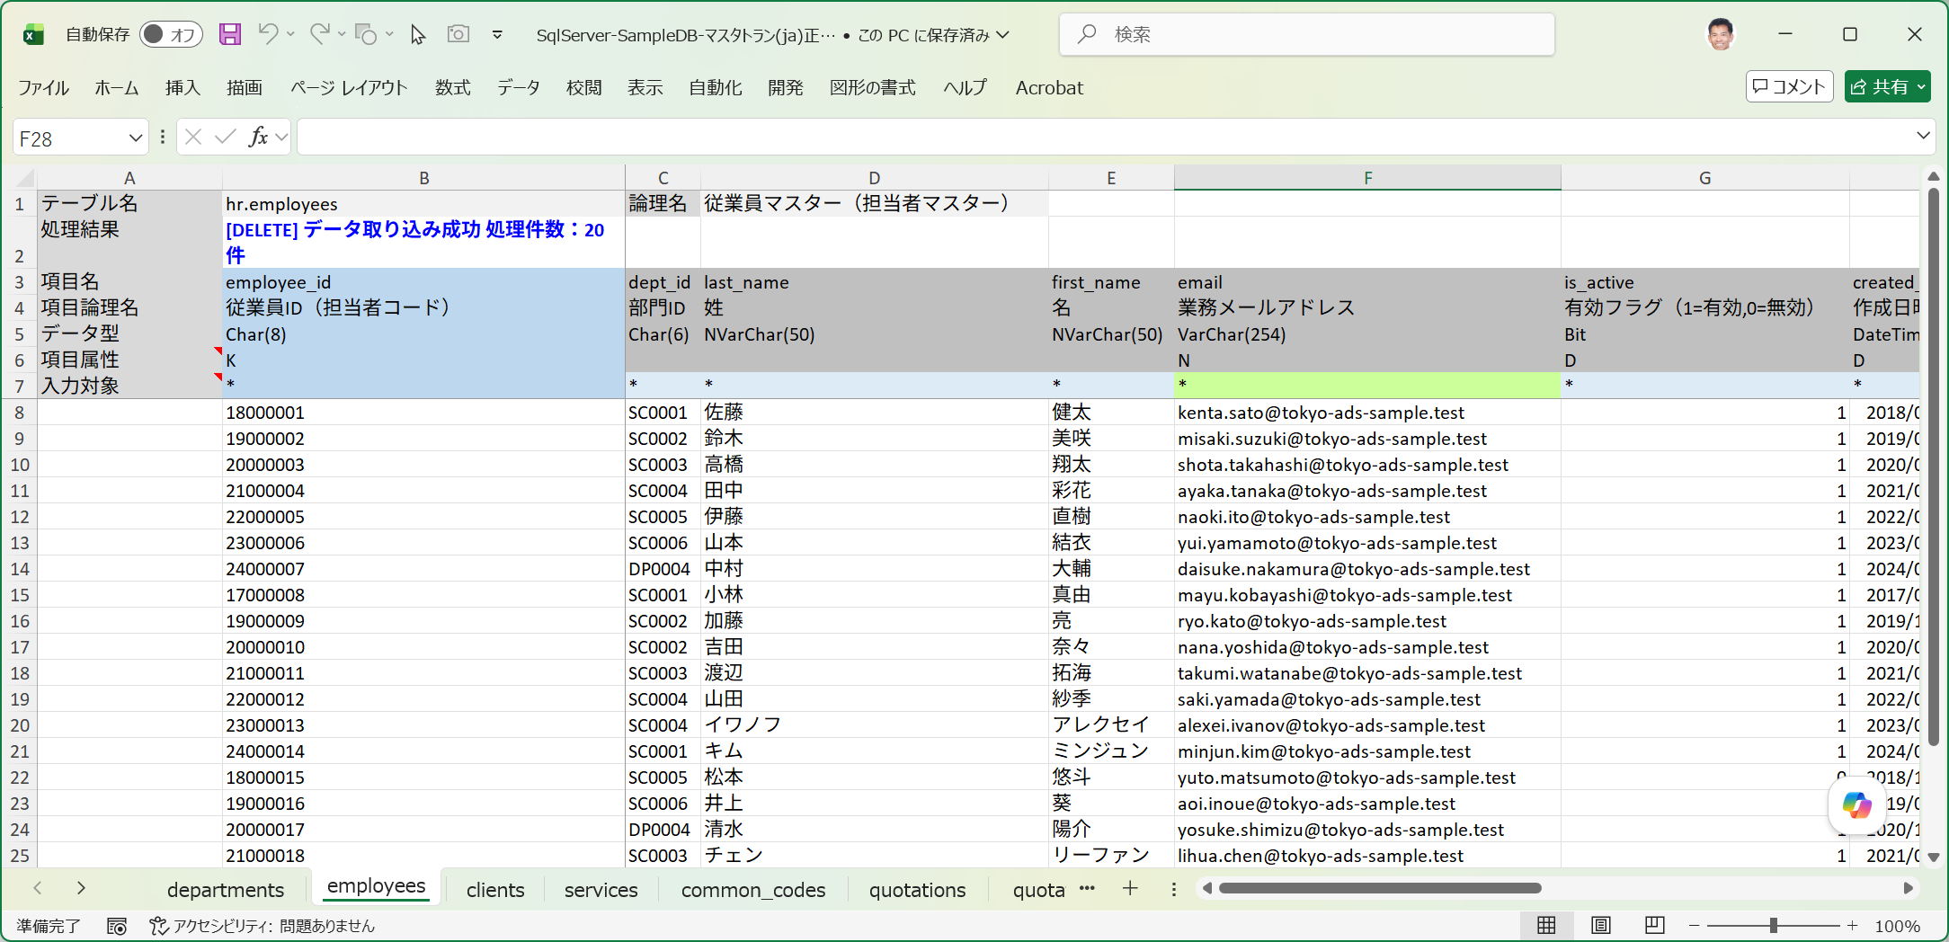

■ | FKO012_DepartmentsDeleted
 | [部門マスターも参照する側から参照される側の順で削除される]
 | 自己参照キーを有するdepartmens(部門マスター)も正しく削除されています。
 | 入力データを下から上に逆順に処理するため、参照するデータを先に削除し、参照されるデータが後から削除されることになります。
 | これにより、INSERT用に[参照されるデータ→参照するデータ]順にデータをセットした入力シートをそのまま使用しても、処理は成功します。

Sheet1
